5.5.2
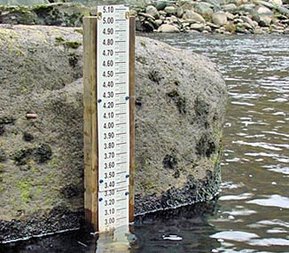
 |  |  | x axis | y axis
 | h (m) | Q (m3/s) | log h | log Q
1 | 1.65 | 32.174 | 0.21748394421 | 1.5075050575
2 | 1.51 | 21.537 | 0.17897694729 | 1.3331852081
3 | 1.37 | 23.413 | 0.13672056716 | 1.3694570651
4 | 1.12 | 17.157 | 0.04921802267 | 1.2344413513
5 | 0.79 | 4.252 | -0.10237290871 | 0.62859325585
6 | 0.63 | 1.894 | -0.20065945055 | 0.27737997467
7 | 0.56 | 1.067 | -0.25181197299 | 0.028164419424
8 | 0.54 | 0.891 | -0.26760624018 | -0.050122295963
9 | 0.69 | 1.54 | -0.16115090926 | 0.18752072084
10 | 1.35 | 25.314 | 0.1303337685 | 1.4033607758
11 | 1.42 | 34.201 | 0.15228834438 | 1.5340388045
12 | 1.13 | 15.769 | 0.053078443483 | 1.1978041532
13 | 1.06 | 10.907 | 0.025305865265 | 1.0377053131
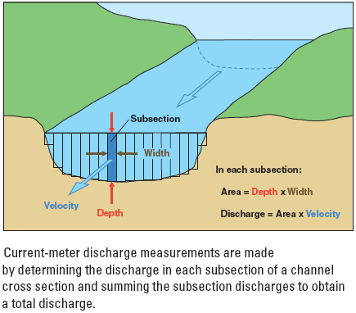
14 | 1.19 | 18.037 | 0.075546961393 | 1.2561643053
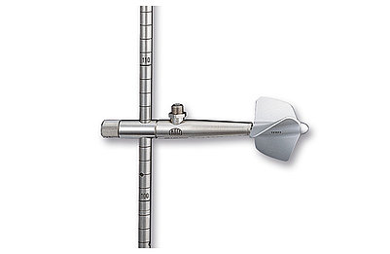
15 | 1.05 | 10.494 | 0.02118929907 | 1.0209410599
16 | 0.99 | 8.08 | -0.0043648054025 | 0.90741136077
17 | 0.81 | 4.6 | -0.091514981121 | 0.66275783168
18 | 0.6 | 1.872 | -0.22184874962 | 0.2723058444
19 | 0.58 | 1.447 | -0.23657200644 | 0.16046853112
20 | 0.68 | 2.448 | -0.16749108729 | 0.38881141347
καμπύλη στάθμης - παροχής
(stage - discharge curve / rating curve)
21 | 0.77 | 3.646 | -0.11350927483 | 0.56181666432
22 | 0.66 | 2.2 | -0.18045606446 | 0.34242268082
23 | 0.49 | 1.03 | -0.30980391997 | 0.012837224705
24 | 0.48 | 0.92 | -0.31875876262 | -0.036212172654
25 | 1.05 | 12.066 | 0.02118929907 | 1.081563321
26 | 1.35 | 25.899 | 0.1303337685 | 1.4132829956
27 | 1.08 | 14.655 | 0.033423755487 | 1.1659858228
28 | 1.49 | 40.192 | 0.17318626841 | 1.6041396177
29 | 0.99 | 7.484 | -0.0043648054025 | 0.87413377883
30 | 0.87 | 5.35 | -0.060480747381 | 0.72835378202
31 | 0.83 | 4.296 | -0.080921907624 | 0.63306427269
32 | 0.75 | 4.491 | -0.12493873661 | 0.65234305506
33 | 0.67 | 2.566 | -0.1739251973 | 0.40925665204
34 | 0.63 | 2.076 | -0.20065945055 | 0.31722734918
35 | 0.54 | 1.243 | -0.26760624018 | 0.094471128642

